Worksheet
Order Details
 |  |  |  | 大人（adults) |  |  |  |  |  | 小孩(kids)
图片(photo) | 标题(title) | 中文标题(title) | 标签(styles) | S | M | L | XL | 2XL | 3XL | 10 | 12 | 14 | 16 | 18 | 20 | 22 | 24 | 26 | 28 | 数量(quantity) | 名字 号码(name number) | 臂章(patches) | 单价(Unit USD) | 总额(Sum USD)
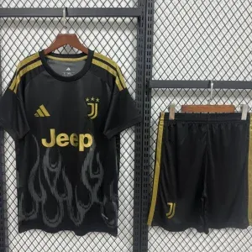 | Kit Seconda Trasferta Juventus | 20262027尤文主场球迷版 | Kit |  |  |  |  | 1 |  |  |  |  |  |  |  |  |  |  |  | 1 | XXL: (NICOLOSI, 21) | Serie A | 8.30 | 11.30
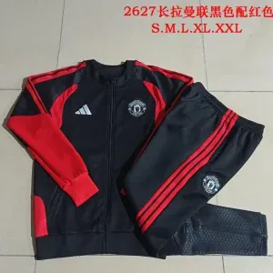 | Tuta Zip Intera Manchester United Nera e Rossa | 20262027曼联主场成人卫衣套装 | Tuta |  | 1 |  |  |  |  |  |  |  |  |  |  |  |  |  |  | 1 |  |  | 26.00 | 26.00
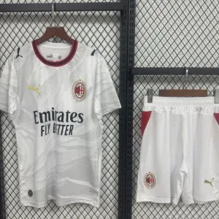 | Kit Fuori Casa AC Milan | 20262027米兰客场球迷版 | Kit |  | 1 |  |  |  |  |  |  |  |  |  |  |  |  |  |  | 1 | M: (PULISIC, 11) |  | 8.00 | 10.00
 | Versione Fan Fuori Casa AS Roma | 20262027罗马客场球迷版 | Fan |  | 1 |  |  |  |  |  |  |  |  |  |  |  |  |  |  | 1 |  |  | 7.00 | 7.00
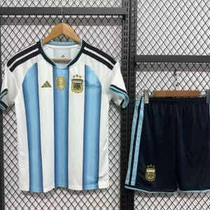 | Kit Casa Argentina | 20262027阿根廷主场球迷版 | Kit |  | 1 |  |  |  |  |  |  |  |  |  |  |  |  |  |  | 1 |  |  | 8.00 | 8.00
 | Smanicato Allenamento Real Madrid Bianco | 20262027皇马主场球迷版 | Smanicato |  | 1 |  |  |  |  |  |  |  |  |  |  |  |  |  |  | 1 |  |  | 14.00 | 14.00
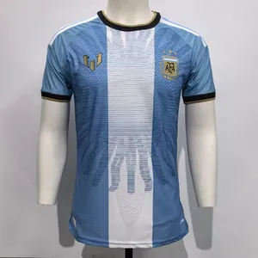 | Fan Casa Argentina | 2627阿根廷主场球迷版 | Fan |  | 3 |  | 1 |  |  |  |  |  |  |  |  |  |  |  |  | 4 | M: (MESSI, 10) XL: (MESSI, 10) M: (MESSI, 10) M: (MESSI, 10) |  | 8.99 | 43.96
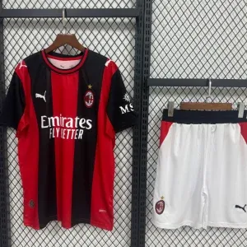 | Kit Casa AC Milan | 20262027米兰主场球迷版 | Kit | 1 |  |  |  |  |  |  |  |  |  |  |  |  |  |  |  | 1 | S: (BILIERI, 17) |  | 8.00 | 10.00
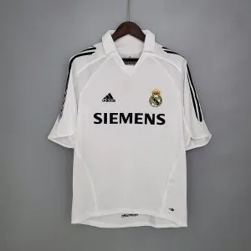 | Maglia Retrò Casa Real Madrid | 20052006皇马主场复古 | Retro |  | 1 |  |  |  |  |  |  |  |  |  |  |  |  |  |  | 1 | M: (ZIDANE, 5) |  | 9.99 | 11.99
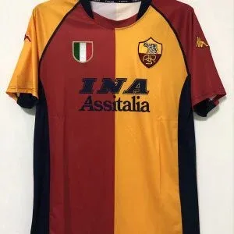 | Maglia Retrò Casa AS Roma | 20012002罗马主场复古 | Retro |  | 1 |  |  |  |  |  |  |  |  |  |  |  |  |  |  | 1 | M: (TOTTI, 10) |  | 9.99 | 11.99
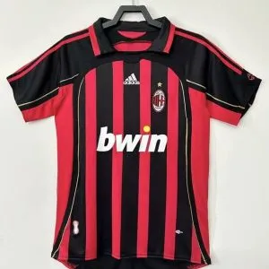 | Maglia Retrò Casa AC Milan | 20062007米兰主场复古 | Retro |  | 1 |  |  |  |  |  |  |  |  |  |  |  |  |  |  | 1 | M: (KAKA’, 22) |  | 9.99 | 11.99
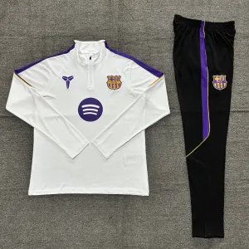 | Mezza Zip Barcellona Bianca | 20262027Barcellona主场成人卫衣套装 | Tuta |  |  | 1 |  |  |  |  |  |  |  |  |  |  |  |  |  | 1 |  |  | 22.00 | 22.00
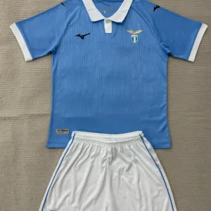 | Kit Casa Lazio | 20262027Lazio主场球迷版 | Kit |  |  | 1 |  |  |  |  |  |  |  |  |  |  |  |  |  | 1 |  |  | 8.00 | 8.00
 | Kit Casa Real Madrid | 20262027皇马主场球迷版 | Kit | 4 |  | 1 | 1 | 1 |  |  |  |  |  |  |  |  |  |  |  | 7 | S: (MANUELE, 21) S: (FRAZZETTO, 14) S: (VERONA, 11) S: (NIZZARI, 17) L: (AGOSTA, 9) XL: (AZZARELLI, 4) XXL: (GIULIANO, 6) |  | 8.00 | 70.00
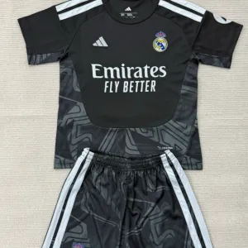 | Kit Portiere Real Madrid Nero | 20262027皇马主场球迷版 | Portiere |  | 1 |  |  |  |  |  |  |  |  |  |  |  |  |  |  | 1 | M: (RUSSOTTI, 1) |  | 8.30 | 10.30
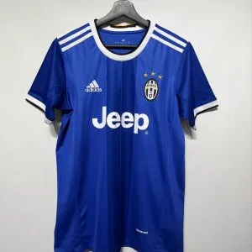 | Maglia Retrò Fuori Casa Juventus Blu | 20162017尤文客场复古 | Retro |  |  |  | 1 |  |  |  |  |  |  |  |  |  |  |  |  | 1 | XL: (MN, 8) | Champions League | 9.99 | 12.99
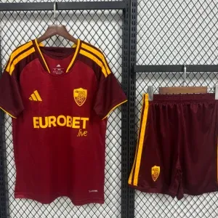 | Kit Casa AS Roma | 20262027罗马主场球迷版 | Kit |  |  |  | 1 |  |  |  |  |  |  |  |  |  |  |  |  | 1 | XL: (MN, 17) |  | 8.00 | 10.00
Total Quantity (pcs) |  |  |  |  |  |  |  |  |  |  |  |  |  |  |  |  |  |  |  | 26 |  |  |  | 299.52
shipping Cost (USD) |  |  |  |  |  |  |  |  |  |  |  |  |  |  |  |  |  |  |  |  |  |  | 3.00 | 84.00
Total Price (USD) |  |  |  |  |  |  |  |  |  |  |  |  |  |  |  |  |  |  |  |  |  |  |  | 383.52

